MySQLのインストール
1：MySQLのインストール
 | 1-1：以下より「MySQL Installer」をダウンロードする

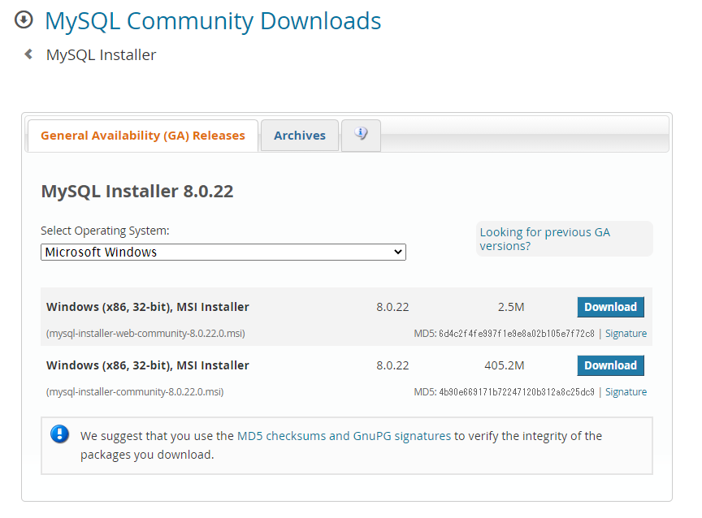
 | https://dev.mysql.com/downloads/installer/

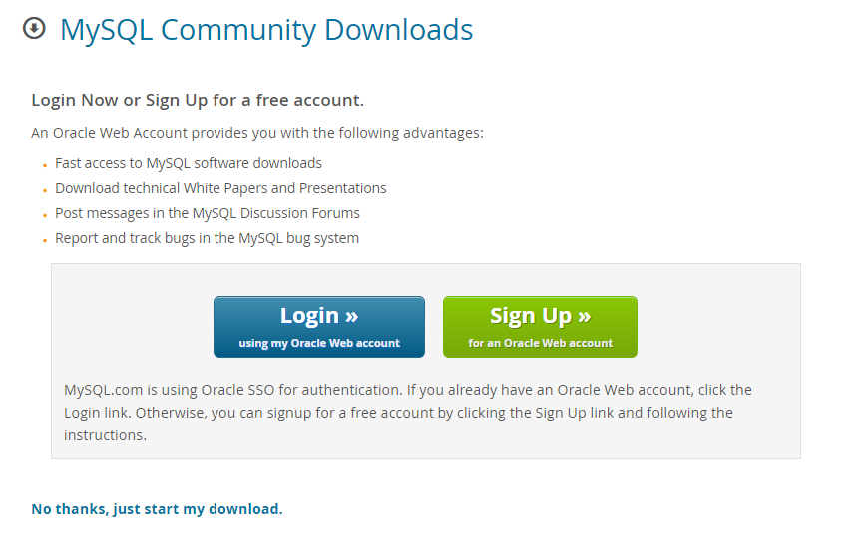

 | 1-2：ダウンロードしたmysql-installer-web-communityを実行する。

 | 「Next>」をクリックする
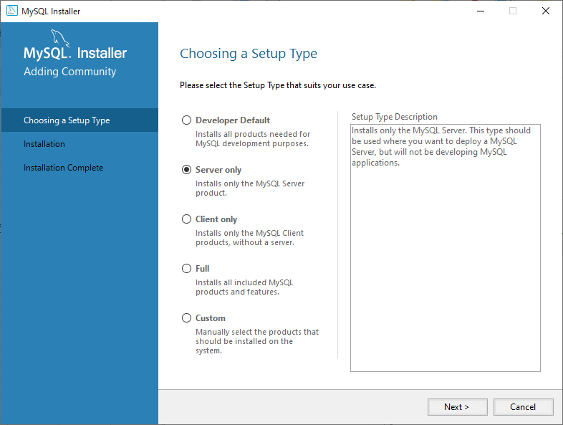

 | 「Exeute」をクリックする
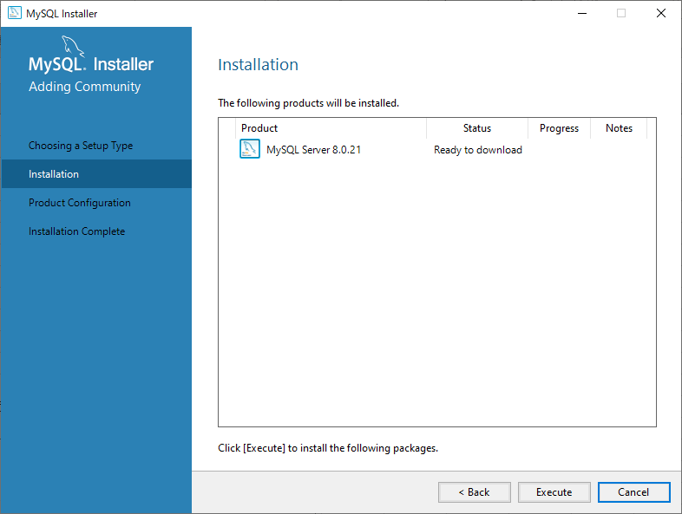

 | ダウンロードが終わるまで待つ
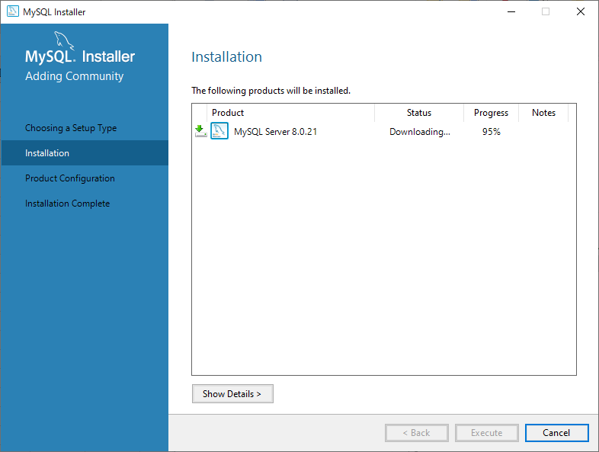

 | 「Next>」をクリックする
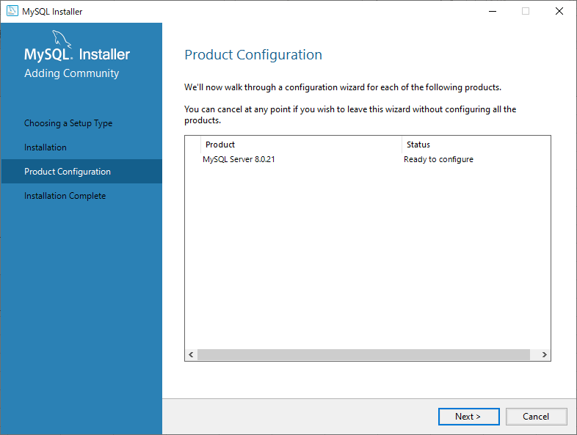

 | 「Next>」をクリックする
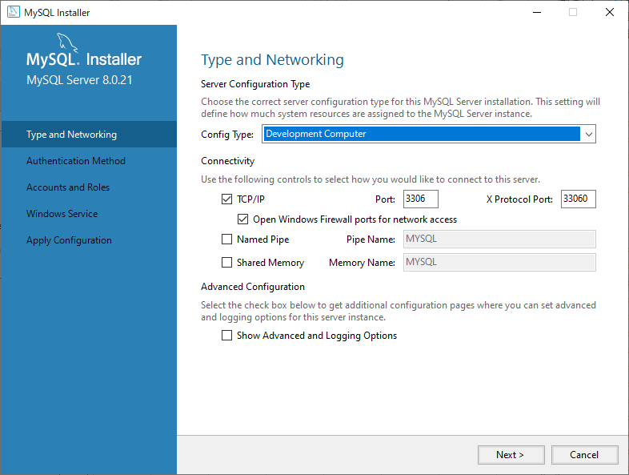

 | 「Next>」をクリックする
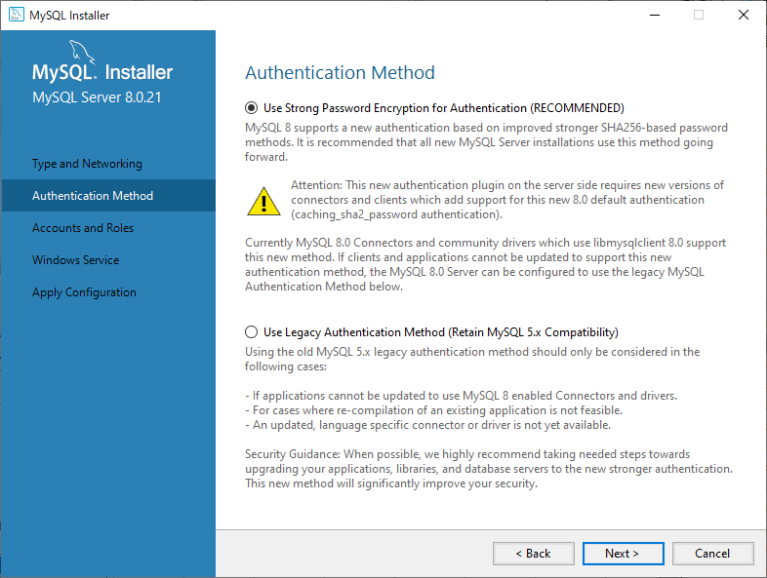

 | DBで使用したい任意のパスワードを入力し、「Next>」をクリックする
 | (文字数を多くし、英数字記号を混在させることでパスワードの強度を高めることができます。)
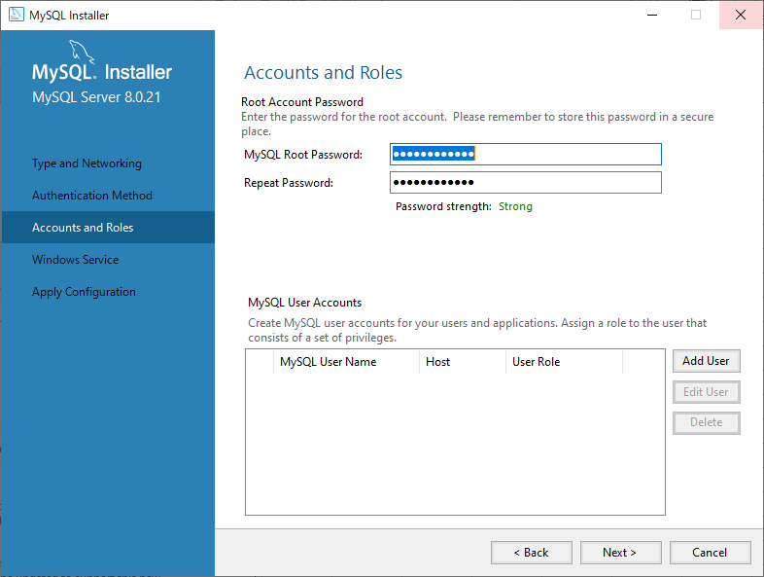

 | 「Next>」をクリックする
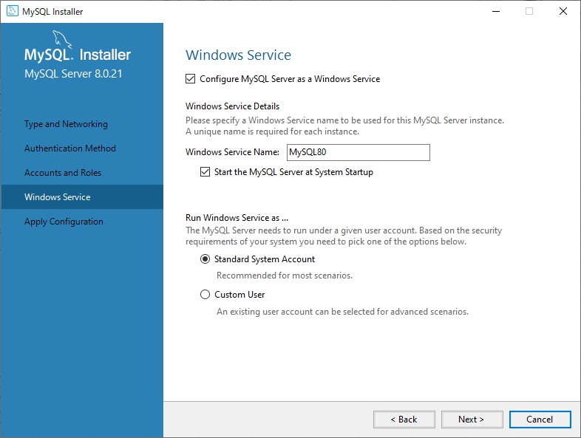

 | 「Execute」をクリックする
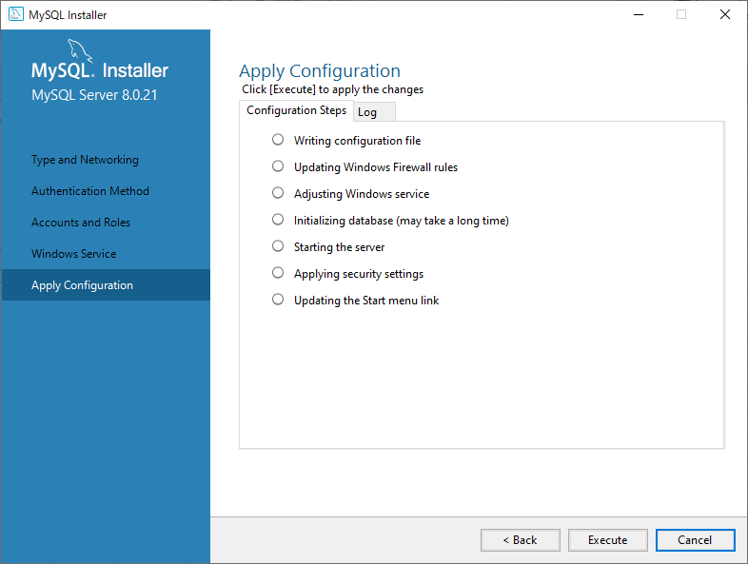

 | 「Finish」をクリックする
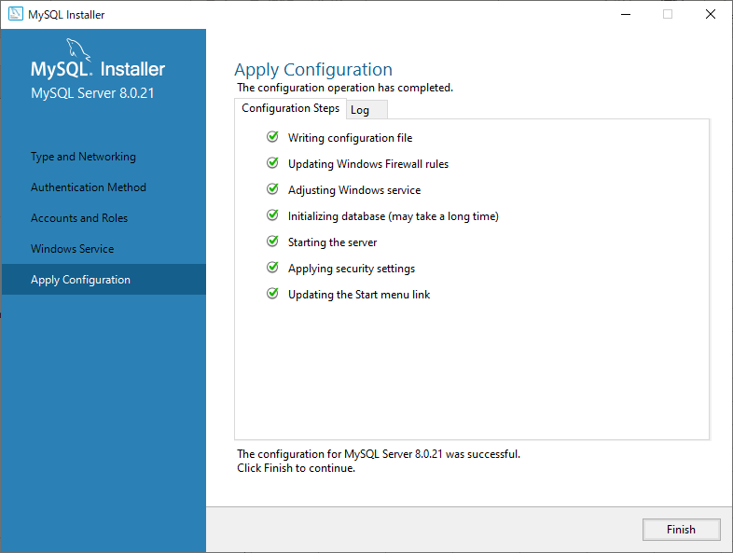

 | 「Next>」をクリックする


 | 「Finish」をクリックする
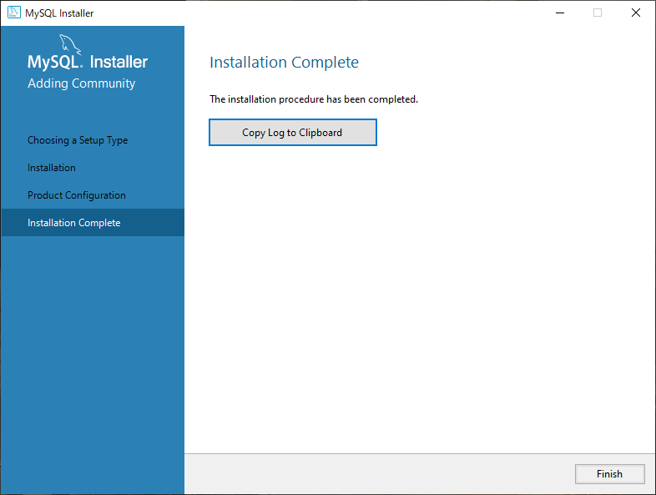

2：A5:SQL Mk-2のダウンロード
 | 2-1：以下より「A5:SQL Mk-2」をダウンロードする
 | https://www.vector.co.jp/soft/dl/winnt/business/se422726.html

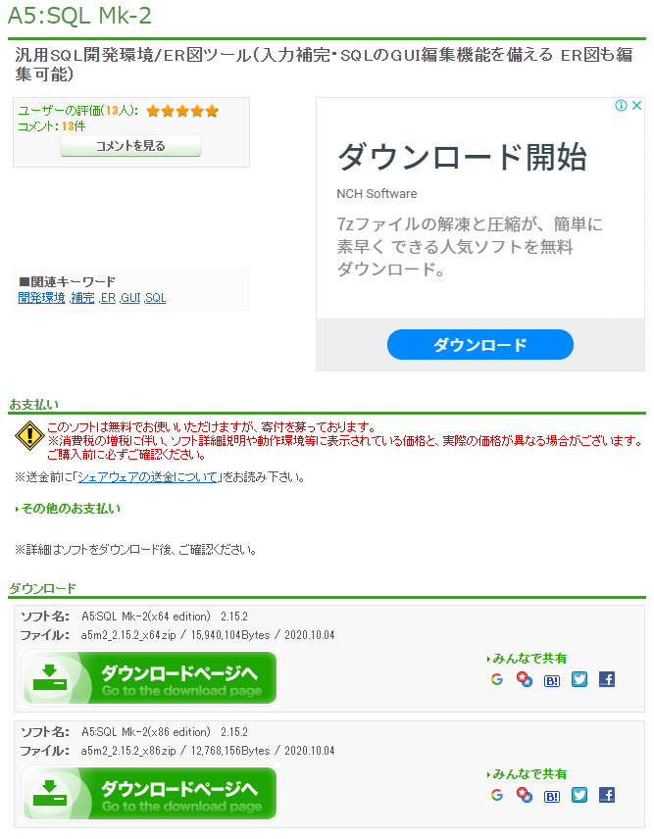

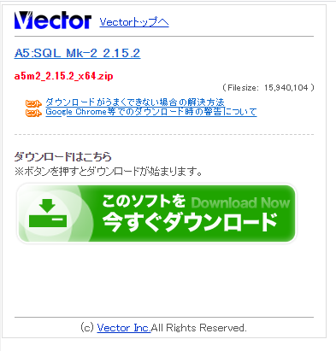

 | 2-1：DLした「A5:SQL Mk-2」を任意のフォルダに解凍する。

テストテーブルの作成
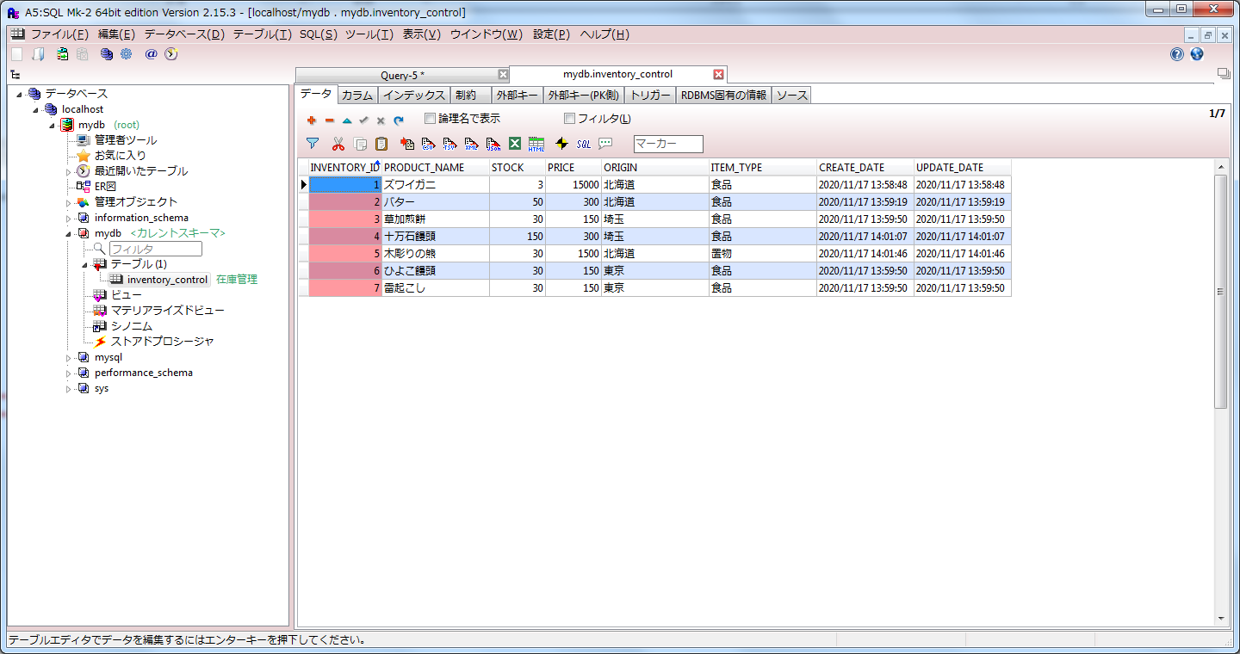
1：テストスキーマの作成
 | 1-1：スタートより「MySQL 8.0 Command Line Client」を実行する

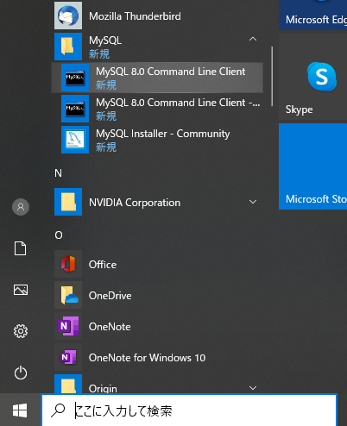

 | 1-2：設定したＤＢのパスワードを入力する


 | 1-3：「create database (任意のスキーマ名)」を入力し、Enterを押す
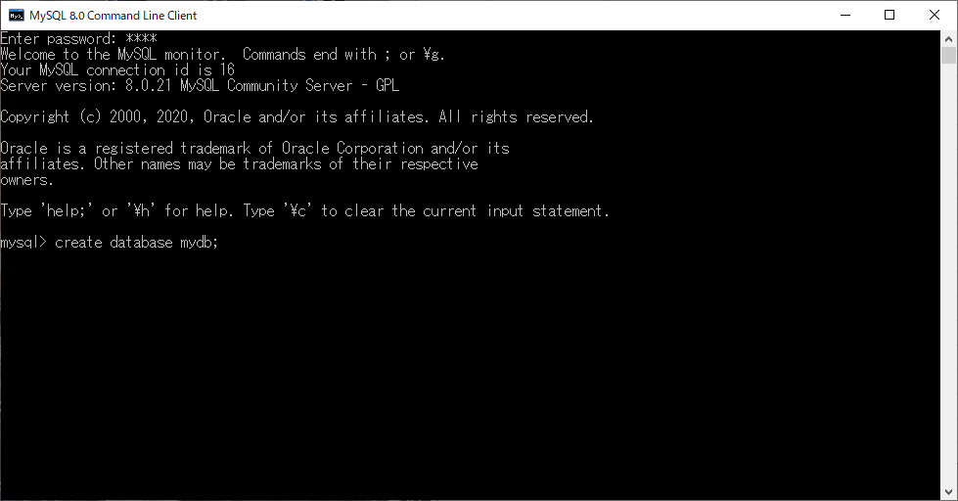

 | スキーマが作成されることを確認する
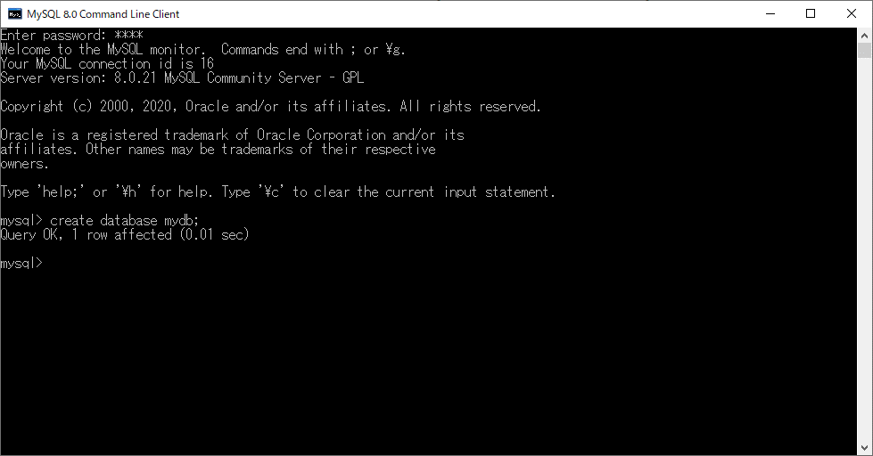

2：テスト用データベースへの接続
 | 2-1：A5:SQL Mk-2を起動します
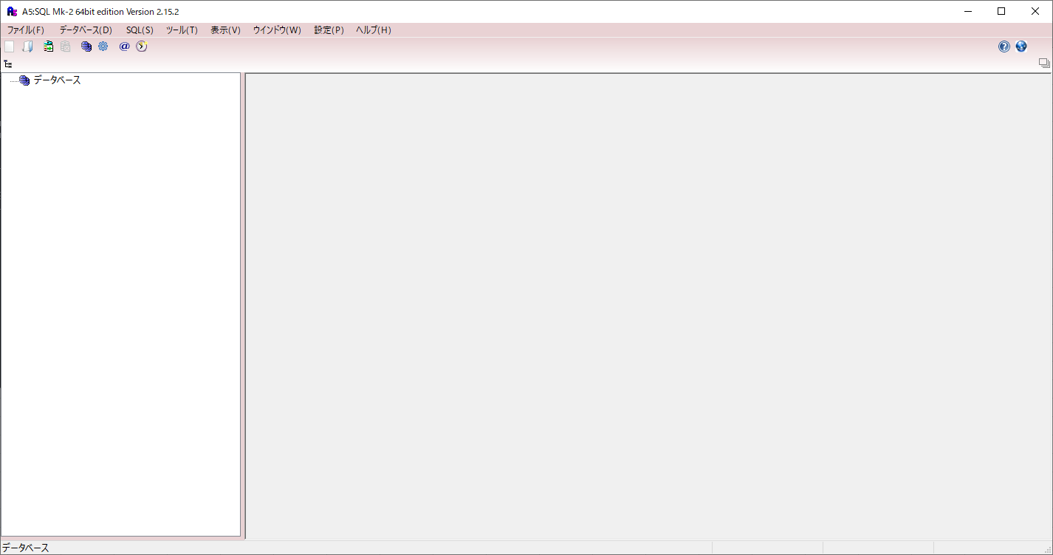

 | 「データベースを右クリックし、「データベースの追加と削除」をクリックします
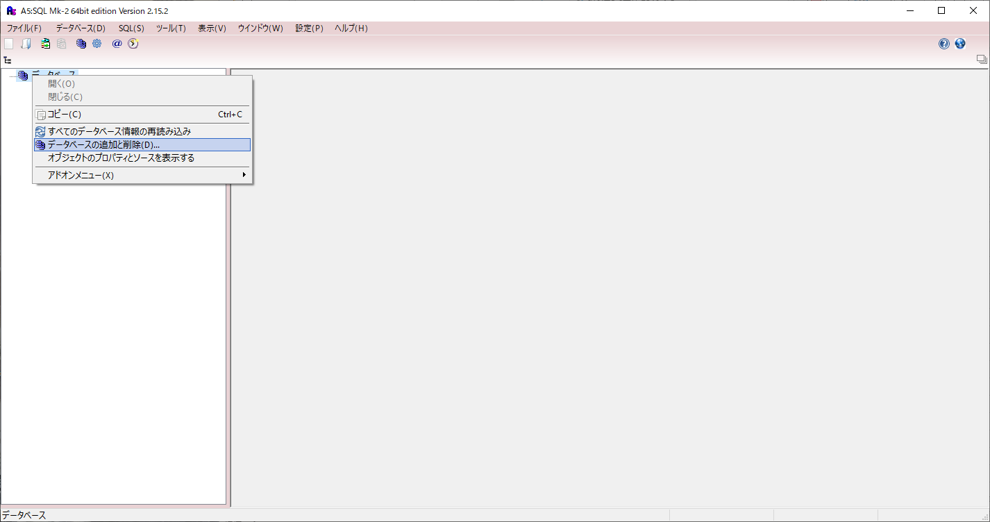

 | 「追加」をクリックします
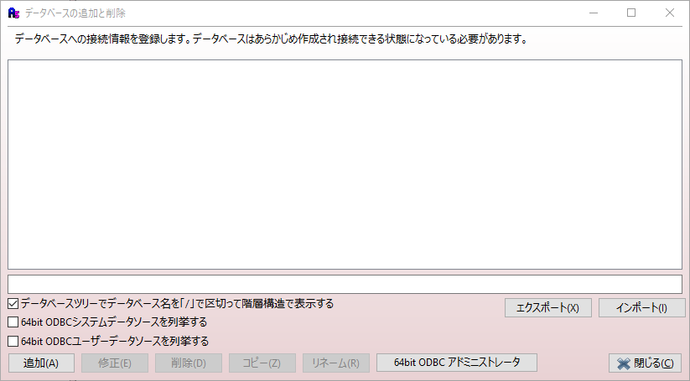

 | 「PostgresSQL(直接接続)」をクリックします
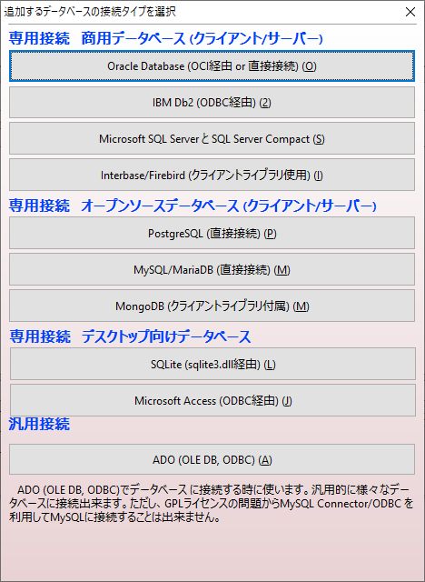

 | 作成していたＤＢのユーザＩＤ、パスワードを入力し、「テスト接続」をクリックします
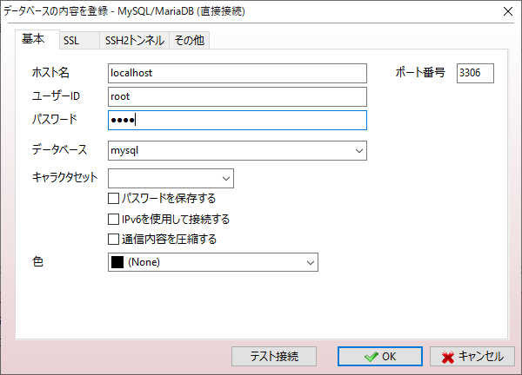

 | 「ＯＫ」をクリックします
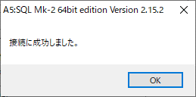

 | 「ＯＫ」をクリックします

 | 「閉じる」をクリックします
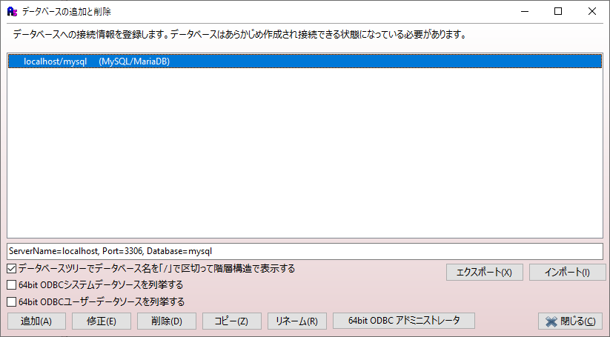

 | 接続するＤＢをダブルクリックします
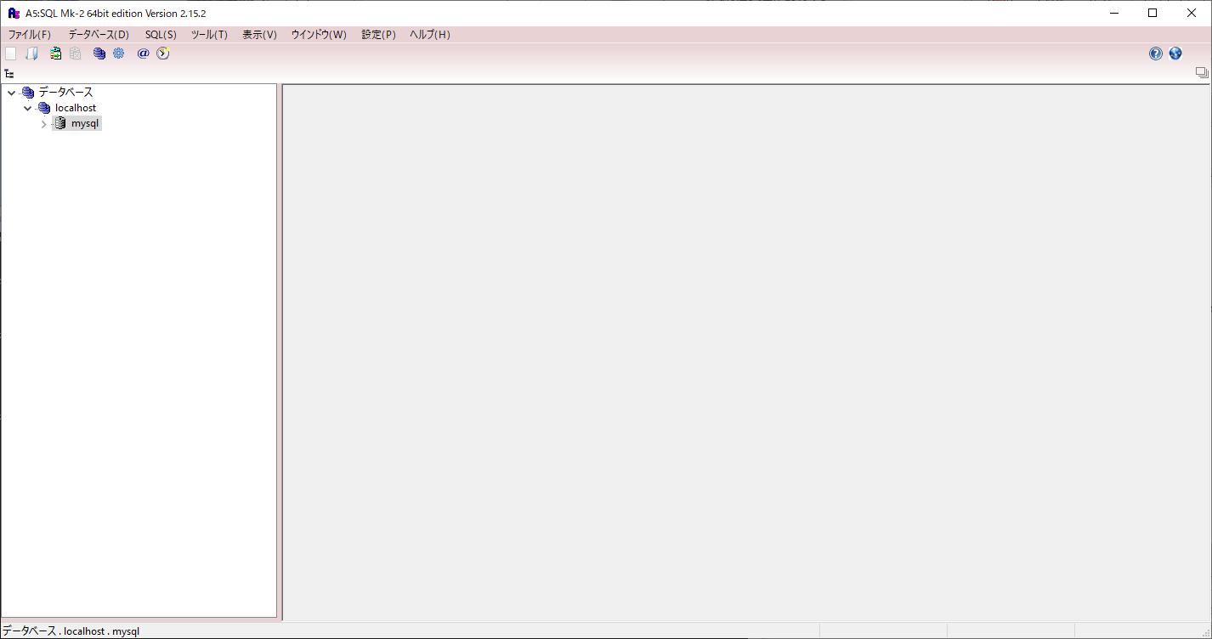

 | 「接続」をクリックします
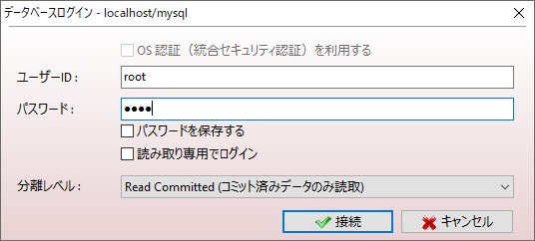

 | テスト用のＤＢに接続されていることを確認します
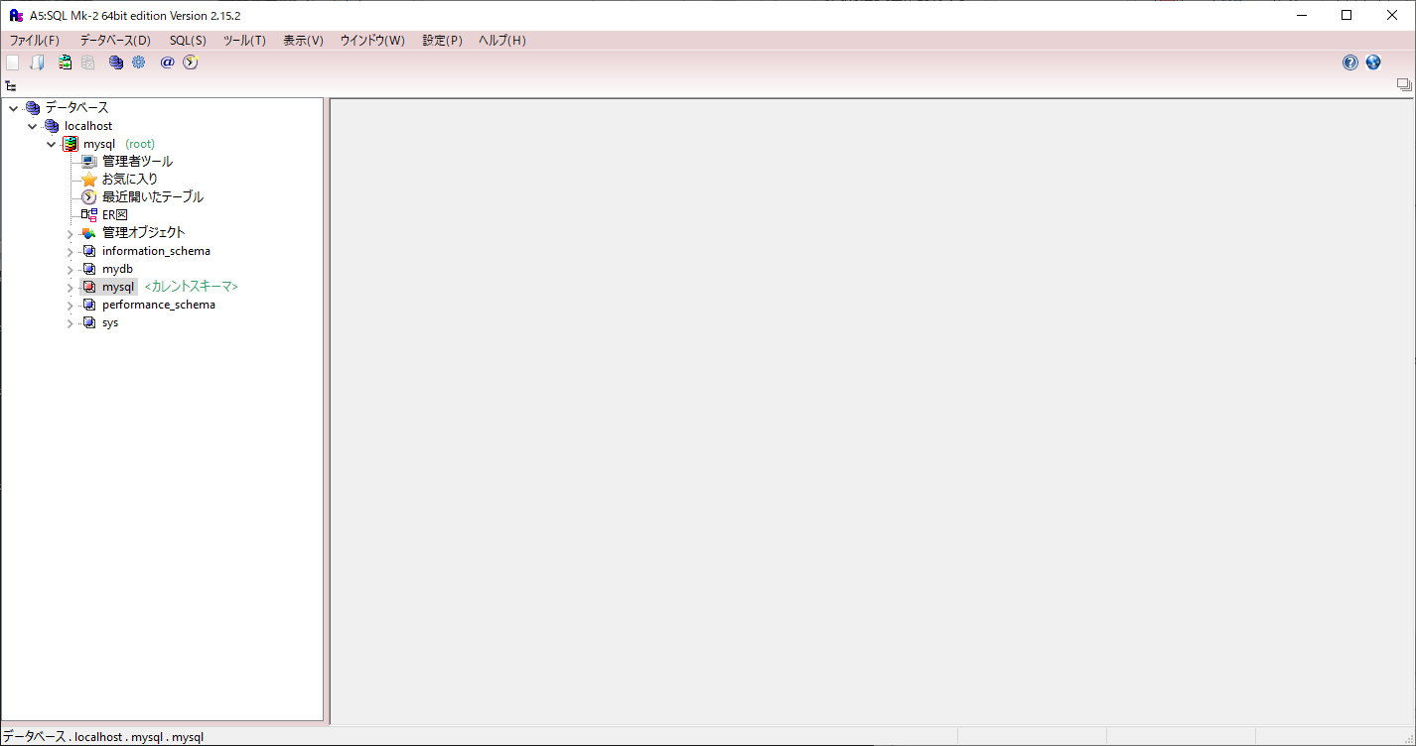

 | 接続後、作成していたテストスキーマを右クリックし「カレントスキーマを変更する」をクリックします
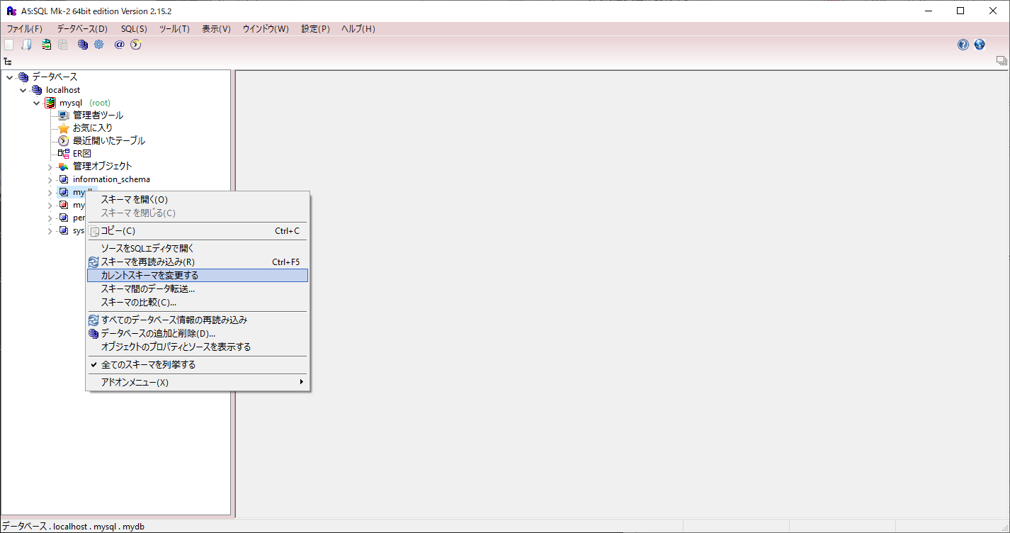

 | テスト用のスキーマにカレントスキーマが変更されている事を確認します
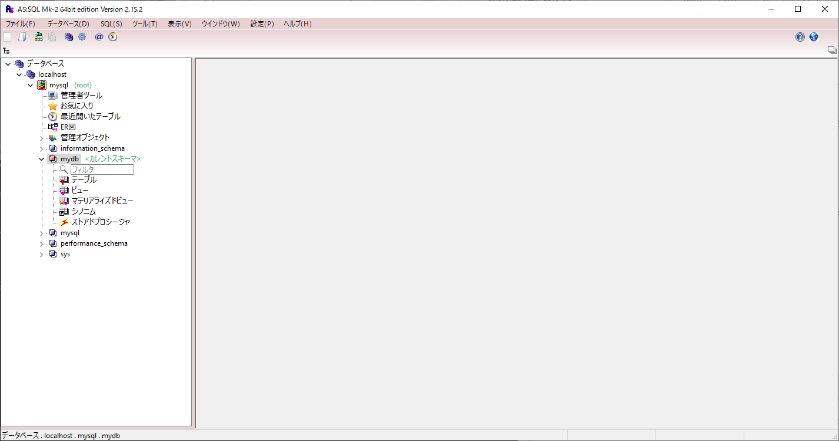

 | 「CREATE_DB_OBJECT_INVENTORY.sql」を実行します
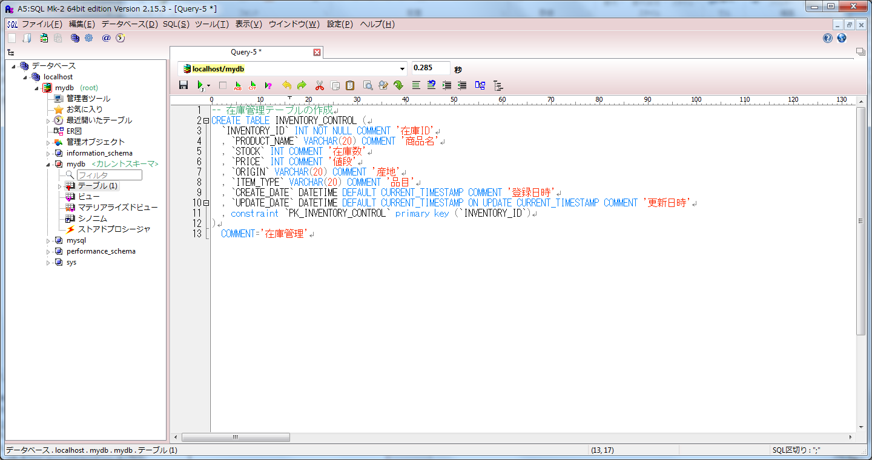

 | 「INSERT_INVENTORY_CONTROL.sql」を実行します
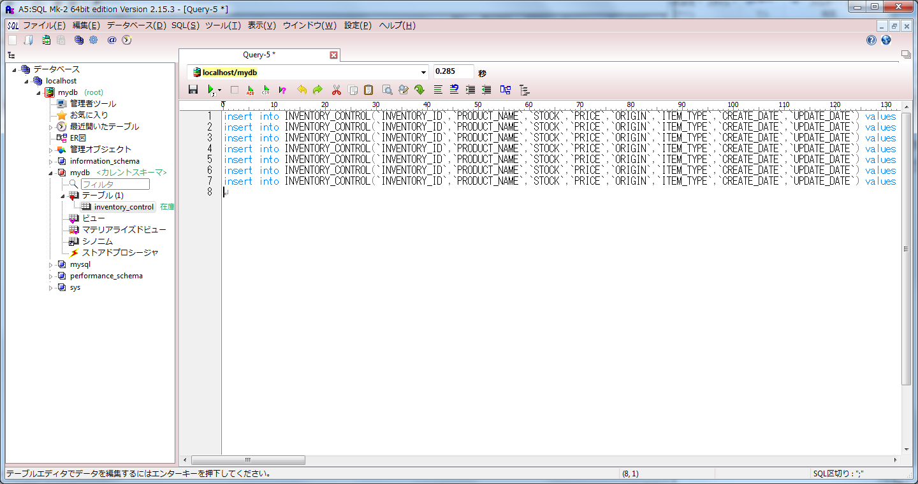

 | テスト用のテーブル「inventory_control」が作成されていることを確認します

サンプルの実行
1：サンプルプロジェクトの実行
 | 1-1：application.propertiesの修正
 |  | 「application.properties」を編集し、接続URLとユーザ名とパスワードを、接続するＤＢのものへ修正する。

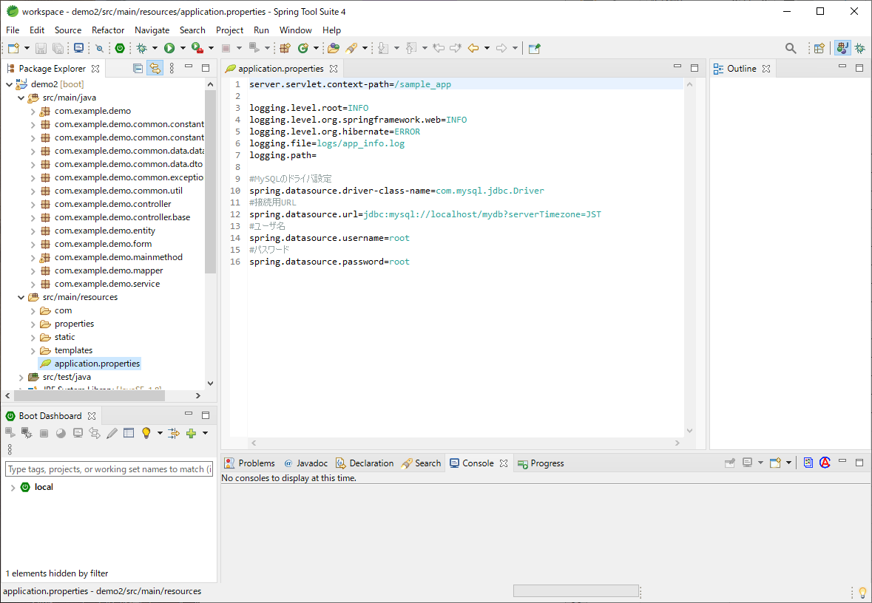

 | 1-2：アプリケーションの起動
 | 「Demo2Application.java」を選択して右クリックより「Run As」⇒「java Application」を実行する。
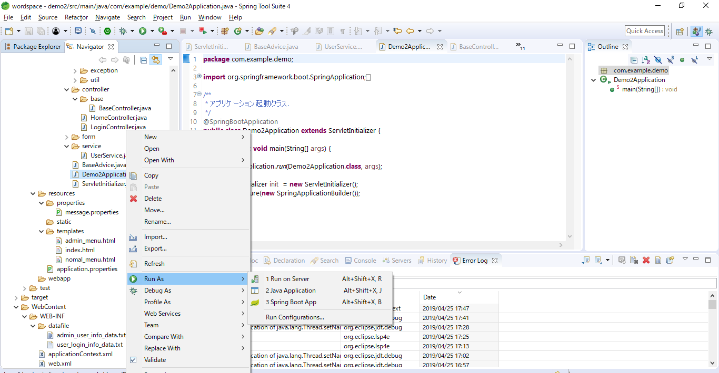

 | 1-3：ブラウザより「http://localhost:8080/sample_app/dbtest」にアクセスする。
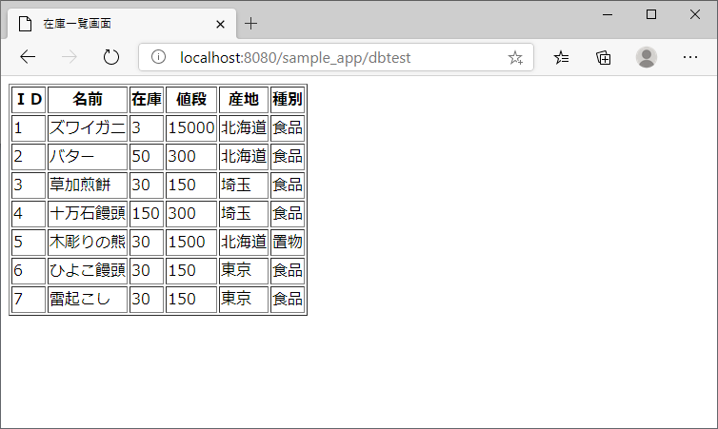

 | テーブル内容が表示されていることを確認する。

